ファイルサンプル１
ファイル詳細 |  | プロジェクト名 | 部課・チーム名 | システム名 | サブシステム名 | ファイル名
 |  | DUKe Ph.2 step1 | 統合システム開発部 | DUKe | シミュレーション | シミュレーション

ファイルサンプル

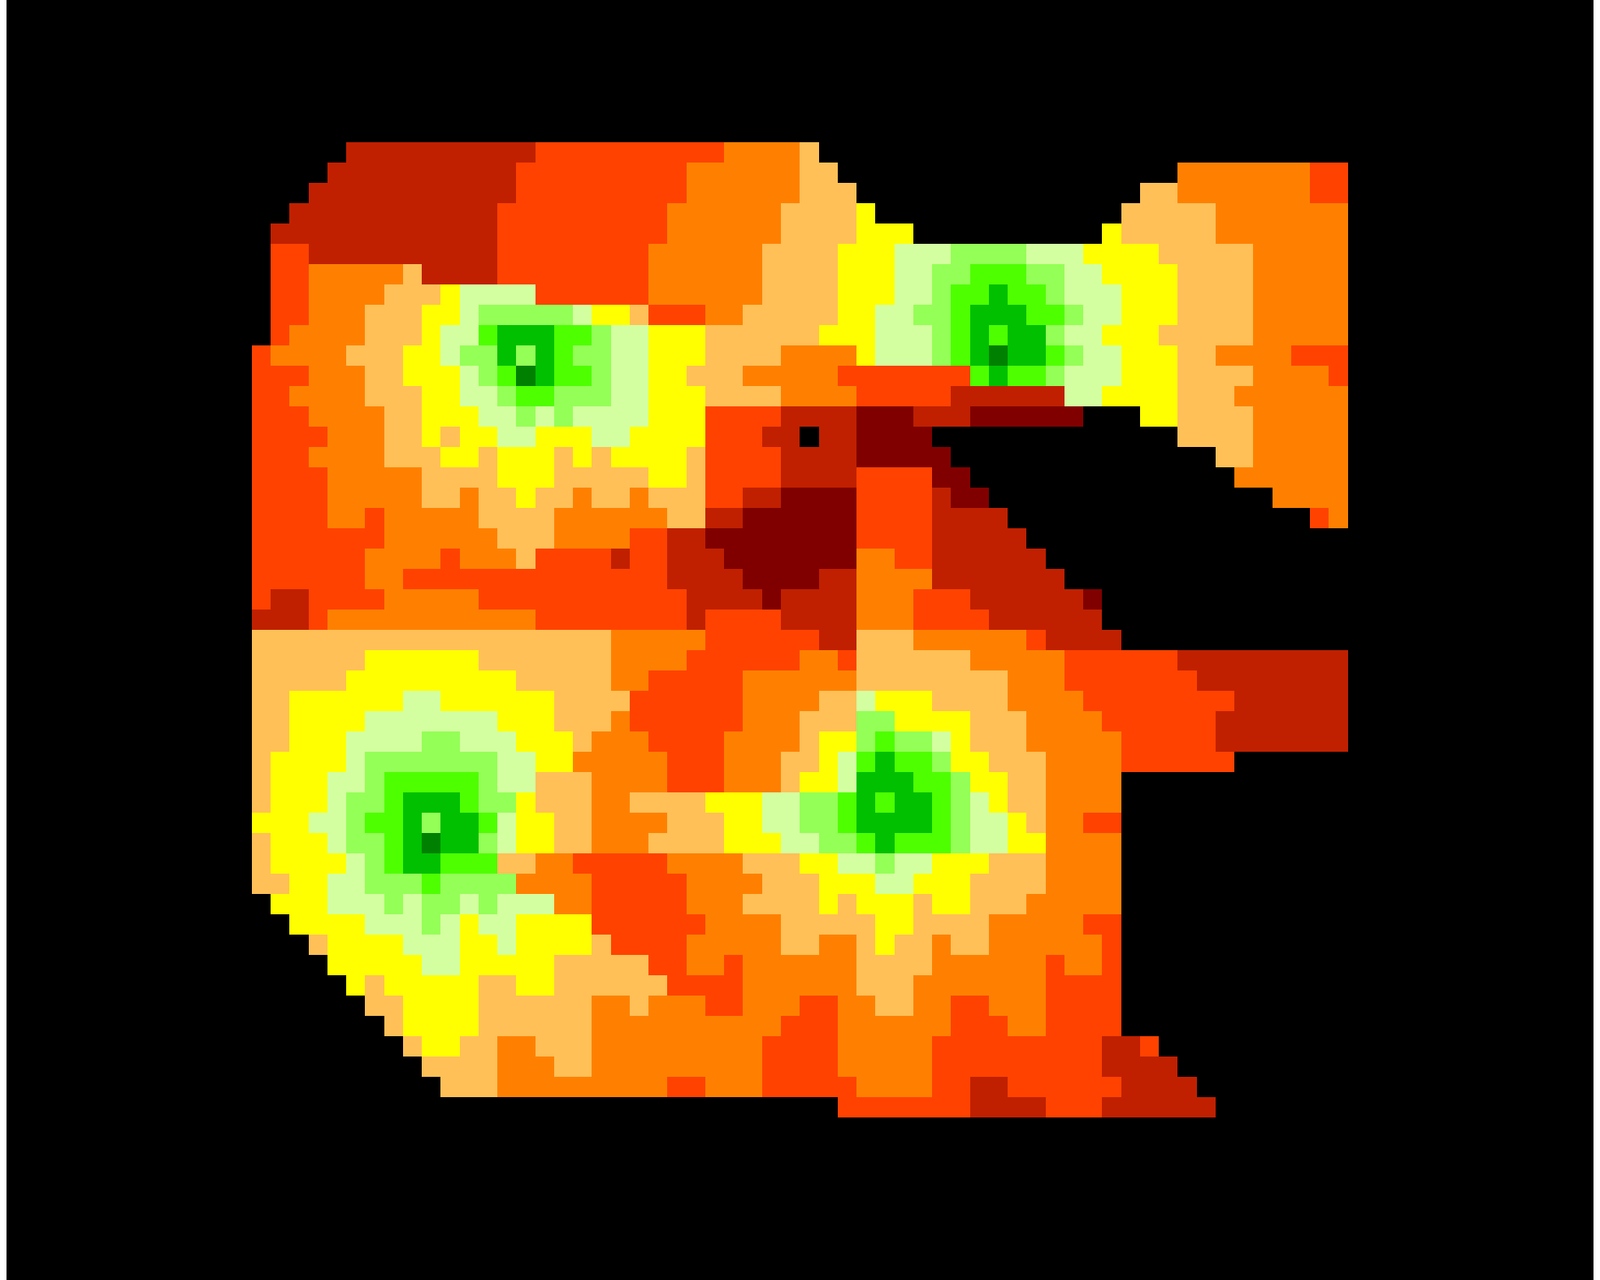
 | RSRP.png、RSCP.png

メモ

ファイルサンプル２
ファイル詳細 |  | プロジェクト名 | 部課・チーム名 | システム名 | サブシステム名 | ファイル名
 |  | DUKe Ph.2 step1 | 統合システム開発部 | DUKe | シミュレーション | シミュレーション

ファイルサンプル


 | PCI.png、PSC.png

メモ

